TARJETA RAC
PD-FOR-032
Código:
Versión:
F. Aprob.:
001
04/07/2022
REPORTE DE ACTO O CONDICIÓN INSEGURA
TARGETA RAC

 |  |  |  |  | N° De Reporte :
Nivel de Riesgo: |  | Bajo |  | Medio |  | Alto
Reportado por:
Proyecto: |  |  |  | Fecha: |  | Hora:
Lugar:
Acto / Condición sub-estándar observada: |  |  |  |  |  | 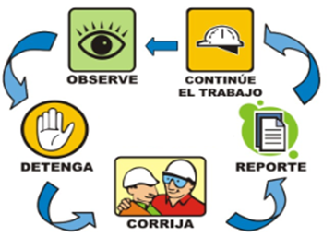
 | Acto Inseguro |  | Condición Insegura

Acción Inmediata (Corrección):

CLASIFICACIÓN DE LA CONDICIÓN INSEGURA
CONDICIÓN INSEGURA
 | Proteccion inadecuadas, defectuosa o inexistente | Caminos, pisos, superficies inadecuadas |  | Limpieza y Orden deficientes |  | Dispositivos de seguridad inadecuada/defectuosos
 | Paredes, techos, etc inestables | Equipo de protección personal inadecuado, defectuosa o inexistente |  | Exceso de Ruido |  | Sistema y Equipos energizados
 | Herramientas, Equipos, Materiales defectuosos o sin calibración | Congestión o Acción Restringida |  | Exceso de Radiación |  | Productos Quimicos peligrosos
 | Condiciones Ambientales Peligrosas | Alarmas, Sirenas, Sistemas de advertencia inadecuadas o defectuosas |  | Temperaturas Extremas Altura desprotegida |  | Peligros ergonómicos
 | Excesiva o inadecuada iluminación | Derrame |  | Ventilación Inadecuada |  | Peligros de Incendio y Explosión

ACTO INSEGURO

 | Operar quipos sin autorizacion | Cargar incorrectamente |  | Realizar tareas múltiples en forma simultánea |  | Jugar en el trabajo
 | No asegurar | Levantar incorrectamente |  | Control inadecuado de energía (bloqueo/etiquetado) |  | Exponerse a la linea de fuego
 | Usar equipos defectuosas | Por mantenimiento a equipo en operación |  | Evaluacion de Riesgos deficiente |  | Posicion inadecuada para el Trabajo o la Tarea
 | Operar equipo a velocidad inadecuada | Uso inapropiado de herramientas |  | No uso de los 3 puntos de apoyo
 | Desactivar dispositivos de seguridad | Hablar por celular mientras conduce |  | Maniobra incorrecta
 | Uso inadecuado o no uso de EPP | Trabajo bajo la influencia del alcohol y drogas |  | Ubicación Incorrecta

PLAN DE ACCION
Que |  | Quien |  |  | Cuando
Que |  | Quien |  |  | Cuando
Que |  | Quien |  |  | Cuando
Que |  | Quien |  |  | Cuando
Que |  | Quien |  |  | Cuando

